記載内容
 |  | 分部のみ記載してください。

 | 請求年月記載 |  | （※年を入れてください。） |  | 【資材】
令和 | 5 年 | 7 | 月度 | 請求書 発行依頼書 |  | 項目番号 |  | 機器・資材別 | 名 称
 |  |  |  |  |  | 200A | 11210 | 水 槽 類 | 機器類
現場名 |  | 〇〇新築工事 |  |  |  | 200B | 11220 | ポ ン プ 類
工 期 |  | R2.3.1 |  | R5.9.30 | 当社担当者記載欄 | 200C | 11230 | ＢＲ、製缶類
担当者 |  | 鳳 太郎 |  |  |  | 200D | 11240 | 冷 凍 機
工事番号 |  | 50AAA |  | 10104 |  | 200E | 11250 | 冷 却 塔
取引先コード |  |  |  |  |  | 200F | 11260 | ＰＡＣ
 |  |  |  |  |  | 200G | 11270 | 空 調 機
インボイス番号 |  | △△△△△△△ |  |  |  | 200H | 11280 | 送 風 機
住所 |  | 大阪市 中央区 〇丁目〇－○ |  |  | 貴社情報記載欄 | 200I | 11290 | 放 熱 器 類
会社名 |  | 株式会社○○設備 |  |  |  | 200J | 11305 | その他機器類
TEL |  | 06-6266-○○〇〇
請求書 責任者 |  | 大阪 大郎 |  |  |  | 300A | 11310 | 衛 生 器 具 | 器具類
 |  |  |  |  |  | 300B | 11320 | 排水及諸金物類
銀行名 | 三井住友 |  | フリガナ | ミツイスミトモ |  | 300C | 11330 | 消 火 器 具
支店名 | 心斎橋 |  | フリガナ | シンサイバシ | 貴社情報記載欄 | 300D | 11340 | ガス及び厨房器具
口座名義 | 大阪 |  | フリガナ | オオサカ タロウ | ※初回取引時のみ記載 (請求書に手書き） | 300E | 11350 | 制 気 口 類
預金種別 | 普通 |  | 口座番号 | ○○○○○○○○○○○○ |  | 300F | 11360 | その他器具類
項目番号に該当する名称を選ぶ
請求金額 |  |  |  |  |  | 400A | 11370 | 鋼 管 | 管材.継手
 |  |  |  |  |  | 400B | 11380 | 鋼管継手
名 称 |  |  |  |  |  | 400C | 11390 | ＶＰ
摘 要 |  |  |  |  |  | 400D | 11400 | ＶＰ管継手
 |  |  |  |  |  | 400E | 11410 | ライニング管
 |  |  |  |  |  | 400F | 11420 | ライニング管継手
項目番号 |  | 備 考 |  | 請求金額 | 消費税 | 400G | 11430 | 銅 管
項目ごとの請求金額
200A | 11210 |  |  | 300,000 | 30,000 | 400H | 11440 | 銅管継手
200F | 11260 |  |  | 1,000,000 | 100,000 | 400I | 11450 | 鋳 鉄 管
200H | 11280 |  |  | 500,000 | 50,000 | 400J ① | 11460 | その他管類、継手類
500A | 11470 |  |  | 350,000 | 35,000 | 400J ② | 11460 | 耐火二層管（継手共）
 |  |  |  |  | 0 | 400J ③ | 11460 | ポリブデン・架橋ポリ
 |  |  |  |  | 0 | 400J ④ | 11460 | スパイラルダクト
右の項目番号を記載！例）水槽類 → 200A
PAC → 200F
送風機 → 200H
弁類 → 500A
 |  |  |  |  | 0 | 400J ⑤ | 11460 | 免震継手
 |  |  |  |  | 0
お願い！
請求書は 1枚に纏めてください！
 |  |  |  |  | 0 | 500A | 11470 | 弁 類 | その他資材
 |  |  |  |  | 0 | 500B | 11480 | 計 器 類
 |  |  |  |  | 0 | 500C | 11490 | 支 持 金 物
 |  |  |  |  | 0 | 500D | 11503 | その他雑材料
計 |  |  |  | 2,150,000 | 215,000

注意事項
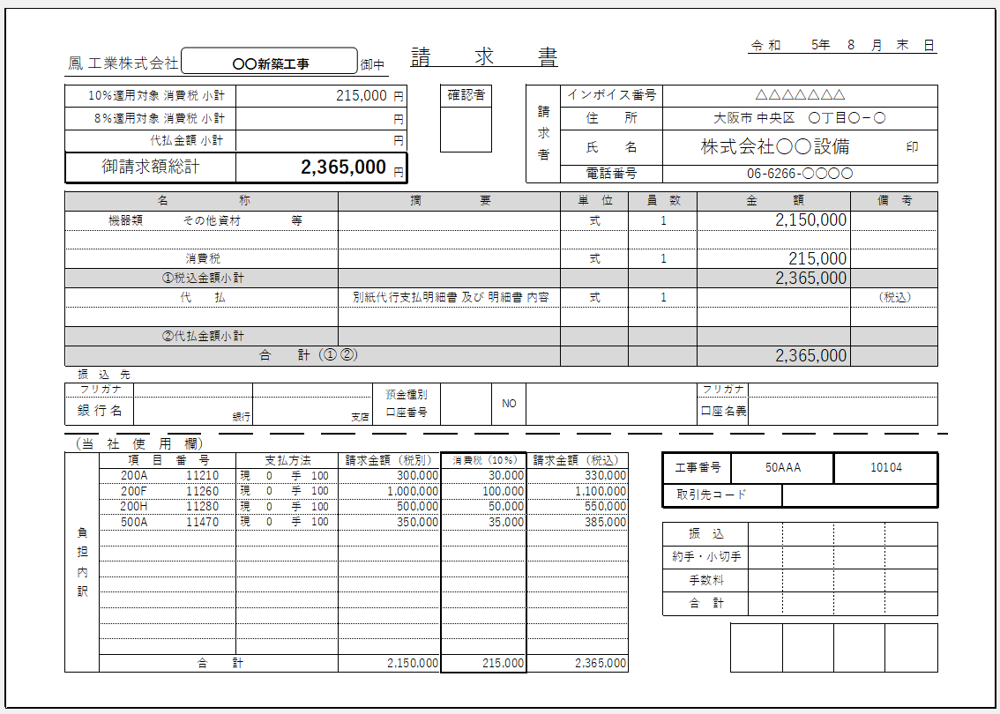

初回取引時のみ振込先内容の記載をお願いします
（請求書に手書き）

記入欄（精査・代払い）
令和 | 5年 | 0 | 月度 | 請求書 発行依頼書

現場名
工 期
担当者
工事番号
取引先コード

インボイス番号
住所
会社名
TEL
請求書 担当者

銀行名 |  |  | フリガナ
支店名 |  |  | フリガナ
口座名義 |  |  | フリガナ
預金種別 |  |  | 口座番号
 |  |  |  |  |  |  | 【代行支払】
←金額はマイナスをつけてください
 |  |  |  |  |  |  | 合計金額（税込）
名 称
摘 要
 |  |  |  |  |  |  |  |  | 0
 |  |  |  |  |  |  | 【精査】 | 【消費税調整欄】
←金額はマイナスをつけてください
項目番号 |  | 備 考 |  | 請求金額 | 消費税 | 請求金額（税込） | 精査金額 | 消費税手入力
←該当項目ごとに直接入力
※消費税合計の調整

計 |  |  |  | 0 | 0 | 0 | 0

